Systemskizze-Oberfläche
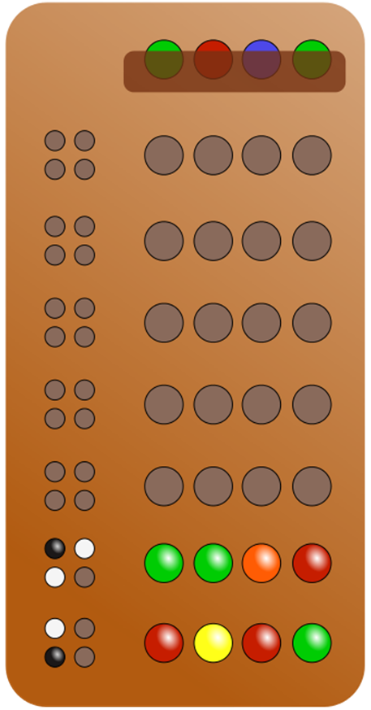
Oberfläche - MasterMind
Game:

 |  | verdecktes Farbset

aus Farbpalette auszuwählende Farben

Ratefeld für 7 Versuche, um verdecktes Farbset zu erraten

 | Markierungsfeld für Antworten

USE CASE Model - textuell
Codierer legt anfangs das Farbset fest - verdeckt
1.
Codierer muss einen 4 stelligen Farbcode setzen, der aus 6 Farben gewählt wird. Eine Farbe kann auch mehrmals vorkommen. Das vom Codierer ausgewählte Farbset ist dem Rater verborgen (dunkler Balken)
2.
Der Rater muss das vom Codierer festgelegte Farbset erraten, wobei er beim ersten Versuch noch blind raten muss. Er setzt dabei ebenfalls 4 Farben aus 6 verschiedenen in eine dafür vorgesehenen Slot.
.
.
.
.
.
3.
Jetzt muss der Codierer die Information geben, ob eine Farbe stimmt und in der richtigen Position ist, oder nur die Farbe stimmt. Ein schwarzer Stift wird für die richtige Farbe in der richtigen Position gesetzt, ein weißer Stift nur für die richtige Farbe (in falscher Position).
Hierfür gibt es auf der linke Seite der Ratefelder Markierungspunkte.
1. Versuch
2. Versuch
Rater: muss in 7 Versuchen das für ihn verdeckte Set erraten
4.
Schritt 2 und 3 wird solange wiederholt, bis der Rater das Farbset des Codierers erraten hat, oder die Anzahl der Versuche erreicht ist.

Ratefeld

Codierer gibt als Antwort, ob eine Farbe in der richtigen Position ist, oder ob nur die Farbe stimmt
im Markierungsfeld

Domain-Model
Domain-Model:

Raten
Codieren/Antwort

-istFarbe: boolean
-istPosition: boolean
-SetCorrect: boolean
- Position: Farbe
- Ratesatz: ArrayList<>
 | 1 | 1,..., 7
 | <>

